Instruccions
Instruccions per a l'emplenament i la presentació de l'annex a la relació de despeses del compte justificatiu.
Les cel.les en gris contenen fórmules.
En cas que el nombre de files resulti insuficient es poden afegir línies dins el mateix concepte.
Un cop finalitzada l'entrada de despeses, comproveu que el sumatori de la columna "Cost de l'actuació" coincideix amb el total de la Cel.la E13
Seleccioneu la taula que inclou des de l'inici, les despeses i el sumatori anterior i definiu l'àrea d'impressió clicant a "Àrea d'impressió" del menú "Disposició de la pàgina".
Podeu comprovar a "Visualització prèvia d'impressió" que la selecció mostra la totalitat de la informació de la taula
Seguidament cliqueu a "Fitxer", "Exporta" i "Crea un document PDF/XPS"
A la tramesa de la justificació heu d'aportar el document PDF degudament emplenat i signat pel responsable.
Imputació a la unitat de despesa de l'ajut: les despeses han d'estar imputades a la UD de l'ajut, excepte el cofinançament que estarà imputat a altres UD de despesa que s'hauran de detallar, atenent el principi de comptabilitat separada, pel qual es disposa d'un número de codi comptable per cada projecte que li permet associar les despeses i els ingressos vinculats amb el projecte; garantint així que totes les despeses objecte de la subvenció estàn clarament identificades.
Cofinançament: el projecte o activitat ha finançat els costos mitjançant diferents fonts de finançament. Aquestes fonts poden ser externes o internes (recursos propis). La suma total del finançament no pot superar el cost total de l'actuació subvencionable.
Cost total actuació: correspon a la suma total de les despeses elegibles. Aquest cost ha de coincidir amb la suma de les diferents fons de finançament.
Import no executat (a retornar): en cas que no s'hagi executat tot l'import de l'ajut s'ha de fer la devolució de l'excedent.
Despeses | Les despeses han de ser necessàries (han de donar resposta a necessitats de l'activitat subvencionada i tenir una relació clara), reals (s'ha de poder demostrar que s'ha produït el consum) i dins el termini de l'acció subvencionada.
 | Les despeses han d'estar vinculades amb el projecte.
 | En el cas de factures internes, només són imputables quan el servei sigui elegible segons les bases de la convocatòria i reflecteixi un cost real i verificable
 | En el cas dels Càrrecs interns, el justificant ha de ser la factura que es va pagar al creditor
 | Els justificants han de ser els admesos per l'ajut.
Impost IVA: | Només és elegible l'IVA no recuperable. El percentage d'IVA que es recupera el trobareu informat en el camp deducció d'IVA de la unitat de despesa a l'Àliga.

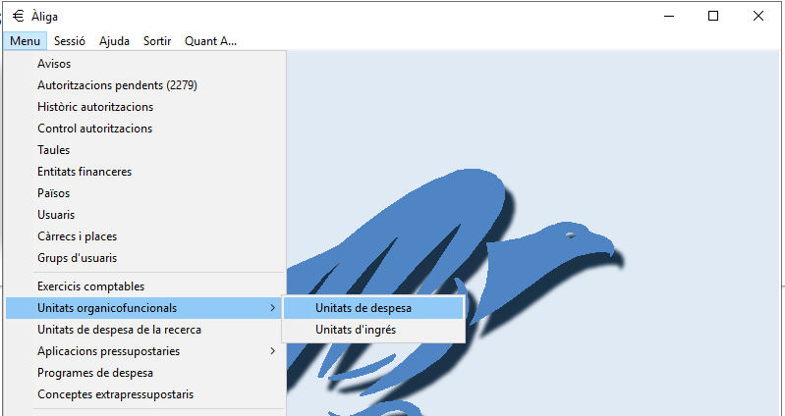
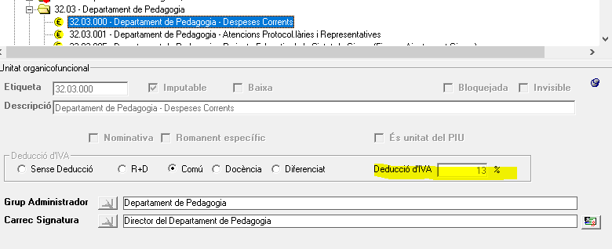

Justificants de la despesa:
 | Factura o equivalent: | en el cas de serveis professionals o subministraments.
 | Ordre de servei: | en el cas d'indemnitzacions per desplaçaments.

Justificants de pagament: en el cas de les despeses pagades per remesa trobareu els justificants a la carpeta "Documents compartits - SEPIC-JUSTPAG - 1 Remeses"
 | Enllaç: | SEPIC-JUSTPAG

